方法
数据图表：商品订单流失金额分析
【任务要求】
对商品进行数据统计，并通过制作图表发现问题

【知识要点】
流失金额的计算：在本案例中流失金额指的是下单金额与支付金额之间的差距，所以流失金额=下单金额-支付金额；
数据透视表的定义：是一种交互式的表，是计算、汇总和分析数据的强大工具；
数据透视表的作用：不但可以进行数据计算，还可以动态改变版面布置，任意组合字段，而且在每一次改变版面布置时，会立即按照新的布置重新计算数据。

【重要技能点】
制作数据透视表
第一步：计算流失金额，流失金额=下单金额-支付金额
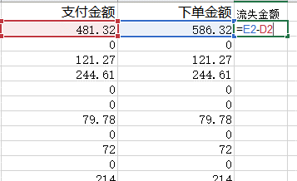

第二步：插入透视表，利用透视表进行数据统计
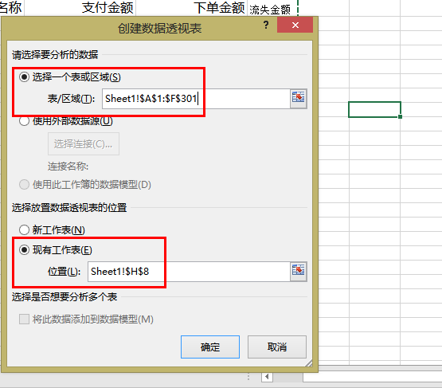

2、插入【数据透视表】，【表/区】域选择所有数据，输出在【空白】位置；

3、在【数据透视表字段】中将【商品名称】拉入【行】，【流失金额】拉入【值】，得到下图所示表格；
第二步：添加字段，设置透视表
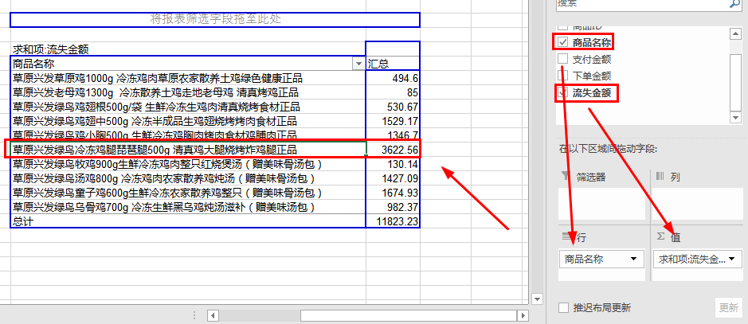

第三步：优化图表
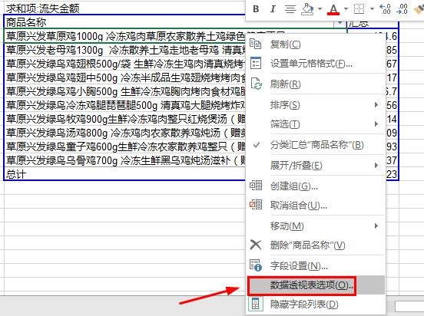
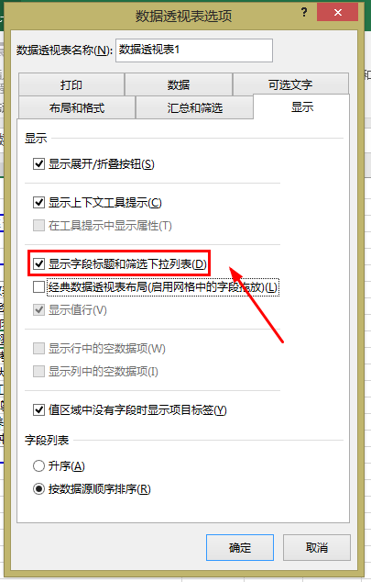

4、选择图表任意位置，右击，选择【数据透视表选项】，对话框中只选择【显示字段标题和筛选下拉列表】，点击确认；

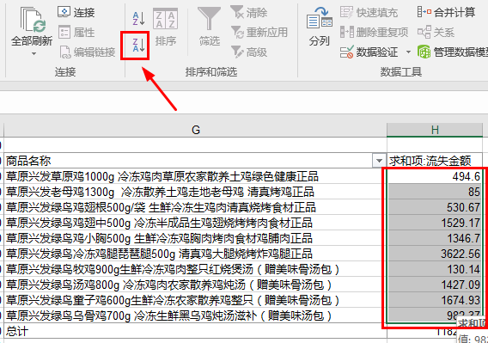
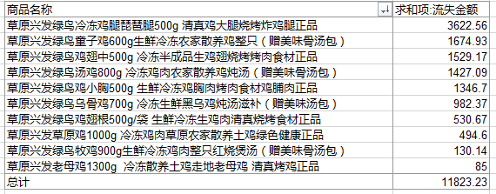

5、选中图表中各商品【流失金额】，【总计】除外，在【数据】中选择【降序】，最后得到如图所示图表。

【分析结论】
通过制作数据透视表，可以清楚地发现“草原兴发绿鸟冷冻鸡腿琵琶腿500g 清真鸡大腿烧烤炸鸡腿正品”这款产品的流失金额最大

